リレーション
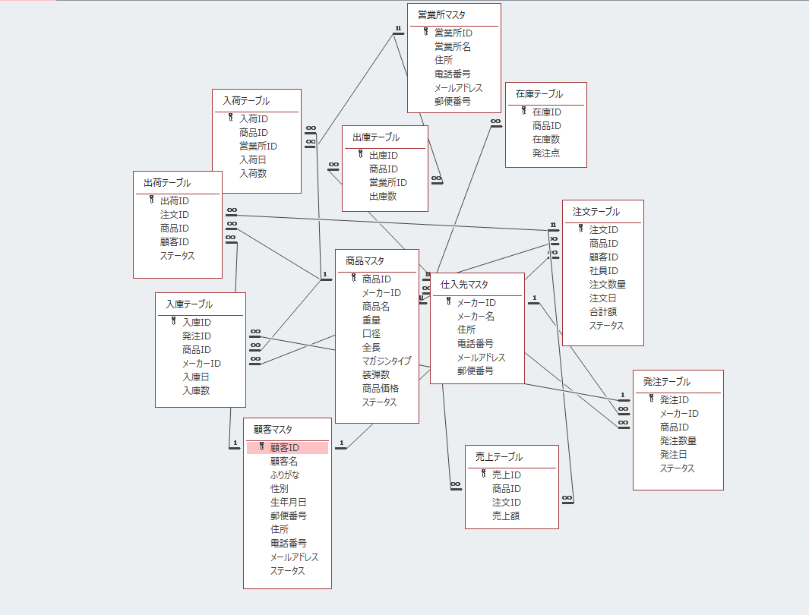
リレーション図 | システム名称 | 入出庫管理システム | 作成日 | 作成者
 |  |  | 2019-11-08 | 中山葉水

